Convenciones
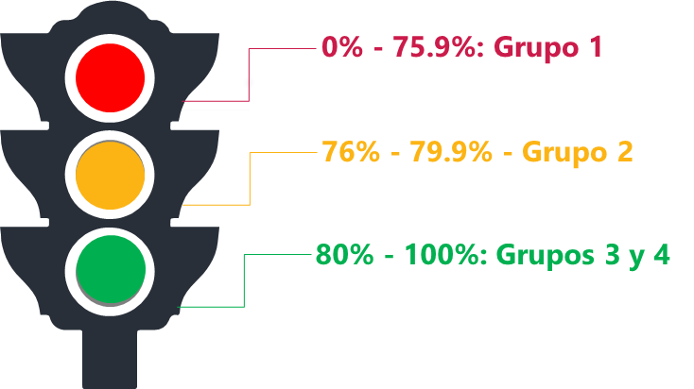
Mapa de las políticas de desempeño según los resultados en FURAG Grupo 1: Políticas de desempeño que requieren intervención, es decir, que deben tener una planeación, seguimiento y evaluación extraordinario desde el Comité de Gestión y Desempeño Sectorial. Su puntaje es menor a 75 puntos. Grupo 2: Políticas de desempeño que requieren apalancamiento, es decir, políticas que deben movilizarse a través de acciones que se formulen y articulen desde las políticas de desempeño con mejores resultados en la medición, con el apoyo focalizado de las entidades líderes y con el soporte de estrategias sectoriales. Su puntaje está entre 76 y 79 puntos. Grupo 3: Políticas de desempeño que deben apalancar a las demás, es decir, políticas que por los resultados de las mediciones evidencian buenas prácticas que pueden transferirse y/o articularse con otras políticas más rezagadas de la misma dimensión o de dimensiones afines, para impulsar su desarrollo. Su puntaje está entre 80 y 90 puntos. Grupo 4: Políticas de desempeño maduras, es decir, políticas que han sostenido resultados en mínimo tres mediciones por encima de 90 puntos o que en alguna de las mediciones del cuatrienio 2018-2022 obtenga un puntaje superior a 95.

Estadísticas_4to Trimestre
 | MEN | ICFES | ICETEX | INCI | INSOR | FODESEP | INTENALCO | ETITC | INFOTEP SAN ANDRES | INFOTEP SAN JUAN DEL CESAR | ITFIT | PORCENTAJE DE CUMPLIMIENTO DE LA MOVILIZACIÓN DE LAS POLÍTICAS EN LOS GRUPOS
 | 95% | 100% | 100% | 94% | 99% | 68% | 89% | 91% | 92% | 97% | 87% | Objetivo Táctico 1 | 99%
 |  |  |  |  |  |  |  |  |  |  |  | Objetivo Táctico 2 | 90%
GRAFICA DE MAYOR A MENOR | ICFES | ICETEX | INSOR | INFOTEP SAN JUAN DEL CESAR | MEN | INCI | INFOTEP SAN ANDRES | ETITC | INTENALCO | ITFIP | FODESEP | Objetivo Táctico 3 | 100%
 | 100% | 100% | 99% | 97% | 95% | 94% | 92% | 91% | 89% | 87% | 68% | PROMEDIO | 96%

